Sheet1
Ticket VSJP: https://contrack-redmine.japaneast.cloudapp.azure.com/issues/5987
Tái hiện:
 | Step 1: | Trong branch: branches -> Domain A -> File A

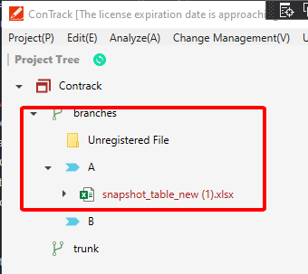

 | Step 2: Switch sang branch khác.
 | Step 3: Trong branch mới (trunk): Domain A -> File B -> Click chuột phải -> Chọn Compare Inter-branch Product Differences

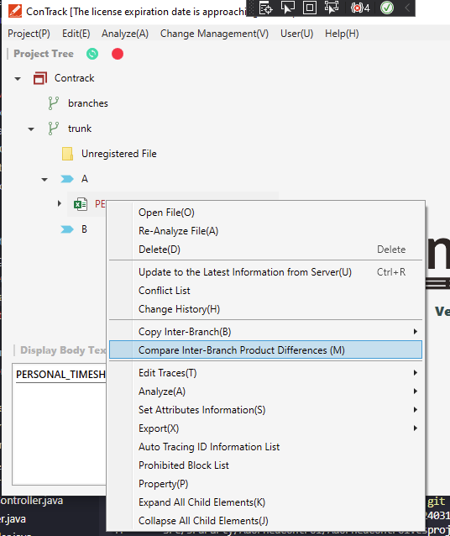

 | Step 4: Khi màn Project tree mở lên -> chọn branches -> Nhấn OK

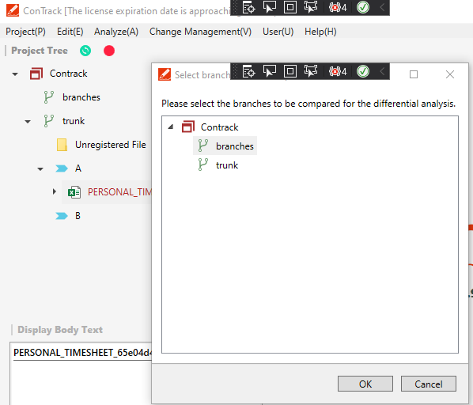

 | Kết quả ->Màn hình tree của branch: branches hiện lên xuất hiện bug không hiện thị File trong domain A (step 1) để chọn.

Đánh giá:
 | Đây làm tính năng mới trong Version 4.0
 | Trong version cũ đang thực hiện xử lý xml đối với tính năng này. Nhưng trong version 4.0, tính năng này chưa được chuyển sang API.
 | Nếu chỉ xử lý bug để hiển thị đúng tree thì không vấn đề gì. Tuy nhiên nếu chọ File và nhấn OK tiếp sẽ gây chết App do không thực hiện được tính năng Compare.
 | Nếu tiếp tục làm, sẽ mất rất nhiều thời gian để làm hoàn thiện tính năng này.

